상품제안서
루첸 콜라보 기프트세트 1호 | 상품코드: S41635

 |  |  |  |  |  |  | 02-713-8555 | www.synergygift.co.kr
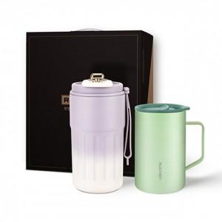

【상세/제작정보】 | <p><span style="font-size: 14pt;">※ 텀블러 보라, 연두 중 택1하여 주시기 바랍니다.</span></p><p><span style="font-size: 14pt;">※ 이중머그 아이보리, 그린, 블루 중 택1하여 주시기 바랍니다.</span></p><p>&nbsp;</p><p><span style="font-size: 14pt;">※ 기본수량 미만 발주 진행시 별도 문의 바랍니다.</span></p><p><span style="font-size: 14pt;">※ 운임비 별도 발생 됩니다.</span></p>

【인쇄/포장옵션】 | 레이저 / 포장지포장

【공급단가】 | 수량 | 30~ | 100~ | 300~ | 1,000~ | 3,000~
*VAT별도 | 단가 | 13,000원 | 12,800원 | 12,500원 | 12,000원 | 11,500원

【상품 URL】 | https://www.synergygift.co.kr:443/src/goods_detail.php?gdno=41635

